Dashboard
DASHBOARD - ANÁLISE DE FRETE

351
Total de Itens Vendidos
9
Total de Estados Atendidos
R$ 23.902
Custos Total do Frete

Custo do Frete por Estado
Mato Grosso do Sul | R$1,156.43
Espírito Santo | R$1,424.05
Goiás | R$748.54
Minas Gerais | R$3,029.39
Paraná | R$3,808.91
Rio de Janeiro | R$4,484.53
Rio Grande do Sul | R$1,839.17
Santa Catarina | R$2,192.68
São Paulo | R$5,218.48
Total de Entregas por Estado
Mato Grosso do Sul | 17
Espírito Santo | 21
Goiás | 11
Minas Gerais | 44
Paraná | 55
Rio de Janeiro | 66
Rio Grande do Sul | 27
Santa Catarina | 33
São Paulo | 77

Tempo Médio de Entrega por Estado em Dias
Mato Grosso do Sul | 3.6
Espírito Santo | 3.8
Goiás | 3.8
Minas Gerais | 3.8
Paraná | 3.8
Rio de Janeiro | 3.8
Rio Grande do Sul | 3.7
Santa Catarina | 3.5
São Paulo | 3.7
Preferência de Pagamento
Pix | 119
Boleto | 118
Cartão | 114

Relatório
Relatório final sobre análise de frete

1. Total de itens vendidos
 | Foram vendidos 351 itens no período analisado. Essa métrica indica o volume de vendas e serve como base para avaliar a performance comercial e seu impacto na operação logística.

2. Total de estados atendidos
 | A empresa realizou entregas em 9 estados brasileiros. Esse indicador mostra a abrangência da operação e a capacidade de atender diferentes regiões, revelando oportunidades de expansão e reforço da malha logística.

3. Custo total do frete
 | O custo acumulado com fretes é essencial para acompanhar a eficiência logística e entender o peso do frete na rentabilidade do negócio.

4. Custo do frete por estado
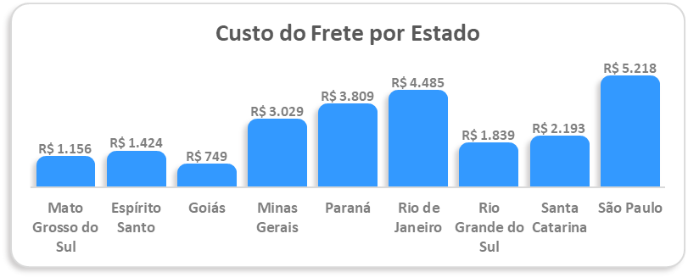

Os maiores custos foram registrados em São Paulo (R$ 5.218) e Rio de Janeiro (R$ 4.485), enquanto o menor foi em Goiás (R$ 749). Essa análise identifica regiões que demandam maior investimento logístico, possibilitando renegociações de frete, ajustes de rotas ou criação de centros de distribuição estratégicos.

5. Tempo médio de entrega por estado
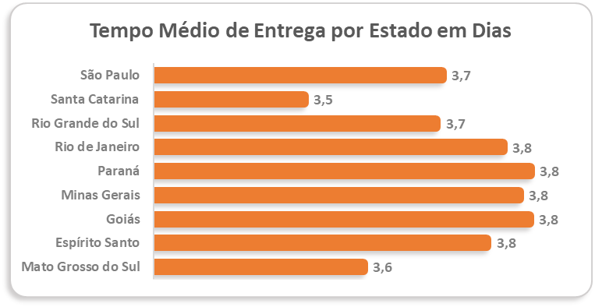

O prazo médio variou de 3,5 a 3,8 dias, com boa consistência entre os estados. Esse indicador é crucial para a satisfação do cliente, pois prazos previsíveis fortalecem a confiança e reduzem reclamações relacionadas a atrasos.

6. Total de entregas por estado
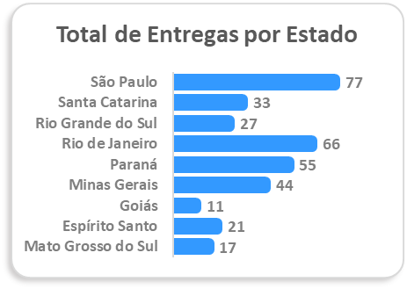

Os destaques foram São Paulo (77 entregas), Rio de Janeiro (66) e Paraná (55), que juntos concentram a maior parte das entregas. Esse resultado mostra onde está a maior demanda, orientando decisões sobre investimentos logísticos e ações comerciais focadas.

7. Preferência de pagamento
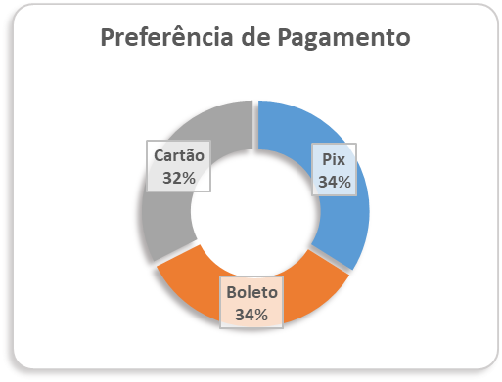

O uso dos métodos foi equilibrado: Pix (34%), Boleto (34%) e Cartão (32%). Esse cenário demonstra a importância de manter diversidade de opções de pagamento, pois todos são amplamente utilizados. O destaque para o Pix reflete uma tendência de mercado, com maior praticidade e rapidez na confirmação de pedidos.

Conclusão

A análise evidencia que:
A empresa tem boa cobertura geográfica e consistência nos prazos de entrega.
Os custos de frete estão concentrados nos estados com maior volume de pedidos (SP e RJ), sugerindo correlação entre demanda e despesa logística.

A diversificação nos meios de pagamento garante flexibilidade e atende diferentes perfis de clientes.

Essas informações permitem ao gestor identificar pontos fortes e oportunidades de melhoria, além de direcionar decisões para otimização de custos, manutenção da qualidade logística e fortalecimento da experiência do cliente.

